상품제안서
피에르가르뎅 블라썸 볼펜 | 상품코드: S04633

 |  |  |  |  |  |  | 02-713-8555 | www.synergygift.co.kr
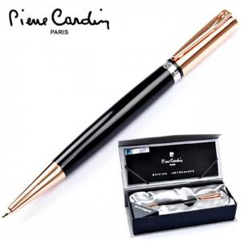

【상세/제작정보】

【인쇄/포장옵션】 | 레이저 / 포장지포장

【공급단가】 | 수량 | 20~ | 100~ | 500~ | 1,000~ | 2,000~
*VAT별도 | 실버 | 26,250원 | 25,830원 | 25,200원 | 24,570원 | 24,140원
 | 블루 | 26,250원 | 25,830원 | 25,200원 | 24,570원 | 24,140원
 | 핑크 | 26,250원 | 25,830원 | 25,200원 | 24,570원 | 24,140원
 | 블랙 | 31,500원 | 30,990원 | 30,240원 | 29,480원 | 28,980원

【상품 URL】 | https://www.synergygift.co.kr:443/src/goods_detail.php?gdno=15655

